1-1. 작업계획서(비계)
양식 목록
비계 설치, 해체 작업계획서
1. 검토 및 승인
구 분 |  | 일 자 | 이 름 | 서 명
작 성 | 협력업체소장
검 토 | 시공담당자
 | 안전담당자
승 인 | 센터장
2. 작업개요
협력업체 |  |  | 관리책임자
공 사 명
공 종 |  |  | 작업장소(도면첨부)
작업기간 | 시작 |  | 안전담당자
 | 종료 |  | 서류제출 | 비계 설치 조립도(평면도,입면도)
3. 가설공사의 종류
비계의 종류
□ 강관비계 □강관틀비계 □달비계 □달대비계 □말비계 □이동식 비계
4. 안전작업계획
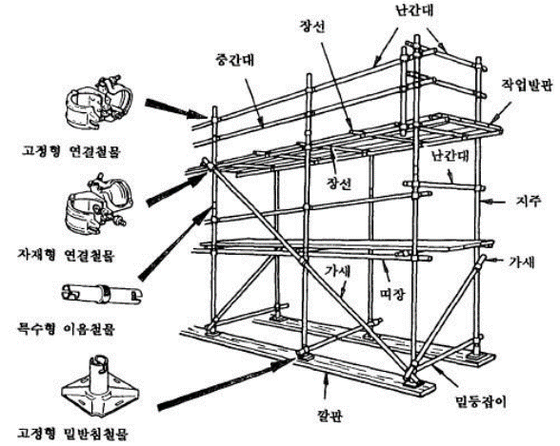
■ 가설비계 설치기준에 따른 조립도 작성( 예 : 강관비계 )
- 기둥 : 띠장방향 1.85m, 장선방향 1.5m, 구조물과 간격 0.3m 이하
- 띠장 : 2.0m 이하, 가새 : 교차가새로 보강, 승강시설 설치
- 안전난간대 : 상부 0.9~1.2m, 중간 상부와 발판 중간, 발끝막이 0.1m
- 벽이음 : 수직. 수평 5m 이내, 비계최상단과 가장자리 끝에도 설치
- 작업발판 : 폭 0.4m, 간격 0.03m, 기둥간 최대적재하중 400kg이하
- 비계기둥 침하방지조치(다짐, 깔판, 깔목, 믿받침철물, 타설 등)
- 최고부에서 31m 지점 밑부분 비계, 기둥은 2본의 강관으로 보강 등
재료 및 구조 | 가설기자재 검정규격 합격여부 (스티커 부착 확인) |  | 전용 연결철물 사용, 철선 사용금지
 | 최대 사용하중 및 횡하중에 대한 구조 안전성 검토 |  | 석공사, 조적 작업등 적재하중 400kg 이하
안전대책 | 지반침하 방지 대책 |  | 지반에 설치하는 경우 받침목 사용설치 방법
 | 낙하물 사고예방 대책 |  | 낙하물방지망등 설치 계획
 | 추락방지대책 |  | 비계설치 순서 및 방법 등, 안전대, 안전로프, 승강로
 | 기타 안전조치
5. 근로자 작업계획 교육확인
대상자 |  | 서명(자필로 성명 기입)
안전담당자(작업책임자)
비계 설치 작업자(자격여부 확인)

첨부서류 : 비계 설치 조립도(평면도, 입면도) , 작업자 자격증
비계설치 조립도
평면도

입면도

1-2. 작업계획서 비계(예시)
양식 목록
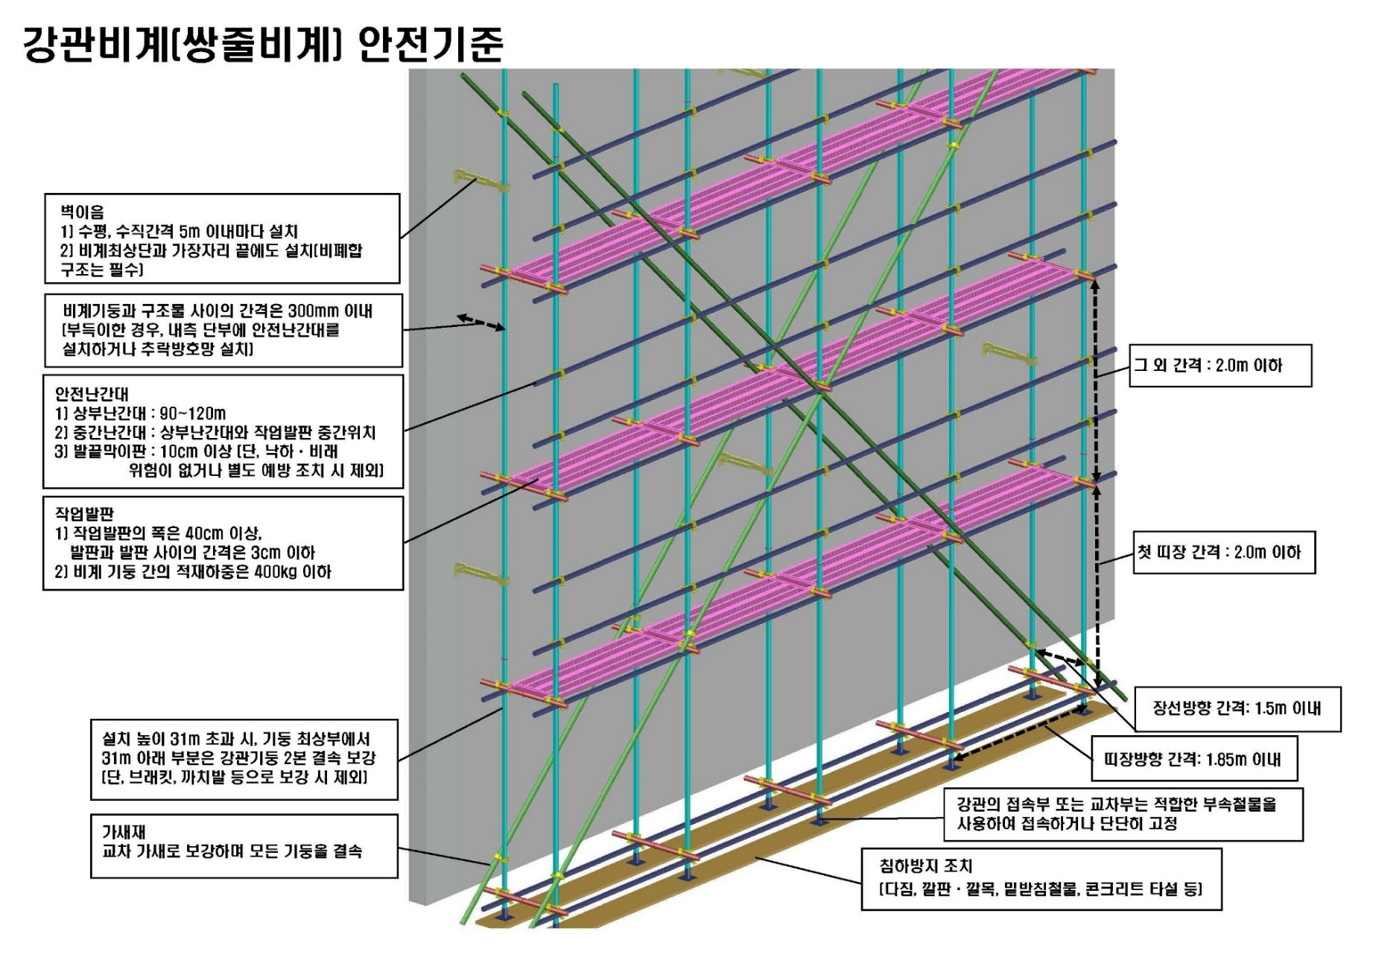
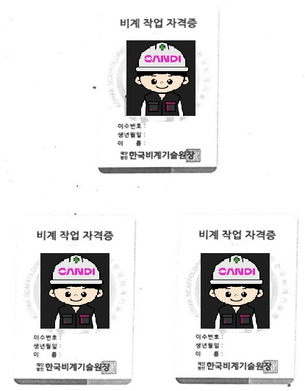
가설공사(비계) 안전작업계획서(설치,해체)
1. 검토 및 승인
구 분 |  | 일 자 | 이 름 | 서 명
작 성 | 협력업체소장 | 2017.11.11 | 홍협력 | 홍협력
검 토 | 시공담당자 | 2017.11.12 | 최시공 | 최시공
 | 안전담당자 | 2017.11.12 | 김안전 | 김안전
승 인 | 센터장 | 2017.11.12 | 박센터 | 박센터
2. 작업개요
협력업체 |  | 가나비계 건설 | 관리책임자 | 홍협력
공 사 명
공 종 |  | 비계(건축) | 작업장소(도면첨부) | 첨부확인
작업기간 | 시작 | 2017.11.13 08:00 | 안전담당자 | 최안전(하도급사 안전담당자)
 | 종료 | 2017.11.16 17:00 | 서류제출 | 비계 설치 조립도(평면도,입면도)
3. 가설공사의 종류
비계의 종류
□ 강관비계 □강관틀비계 □달비계 □달대비계 □말비계 □이동식 비계
4. 안전작업계획
■ 가설비계 설치기준에 따른 조립도 작성( 예 : 강관비계 )
- 기둥 : 띠장방향 1.85m, 장선방향 1.5m, 구조물과 간격 0.3m 이하
- 띠장 : 2.0m 이하, 가새 : 교차가새로 보강, 승강시설 설치
- 안전난간대 : 상부 0.90~1.2m, 중간 상부와 발판 중간, 발끝막이 0.1m
- 벽이음 : 수직. 수평 5m 이내, 비계최상단과 가장자리 끝에도 설치
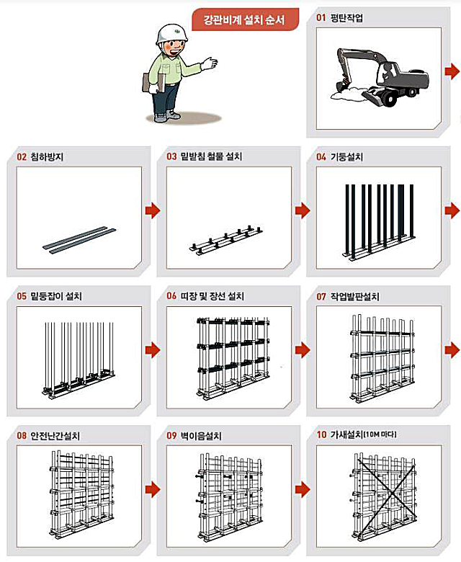
- 작업발판 : 폭 0.4m, 간격 0.03m, 기둥간 최대적재하중 400kg이하
- 비계기둥 침하방지조치(다짐, 깔판, 깔목, 믿받침철물, 타설 등)
- 최고부에서 31m 지점 밑부분 비계, 기둥은 2본의 강관으로 보강 등
재료 및 구조 | 가설기자재 검정규격 합격여부 (스티커 부착 확인) |  | 전용철물 사용(클램프)
 | 최대 사용하중 및 횡하중에 대한 구조 안전성 검토 |  | 적재하중 검토 완료 (400 kg)
안전대책 | 지반침하 방지 대책 |  | 지반침하 받침목 설치
 | 낙하물 사고예방 대책 |  | 낙하물 방지망 설치
 | 추락방지대책 |  | 비계설치 순서 확인(수직→수평→벽이음→작업발판,1단부터 순차 설치)
 | 기타 안전조치
5. 근로자 작업계획 교육확인
대상자 |  | 서명(자필로 성명 기입)
안전담당자(작업책임자) |  | 김안전
비계 설치 작업자(자격여부 확인) |  | 김비계, 이비계, 박비계, 최비계

첨부서류 : 비계 설치 조립도(평면도, 입면도) , 작업자 자격증
비계설치 조립도
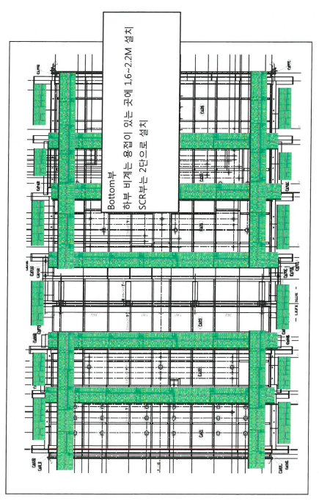 평면도

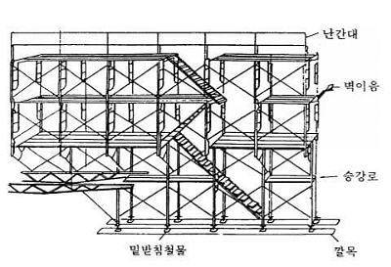

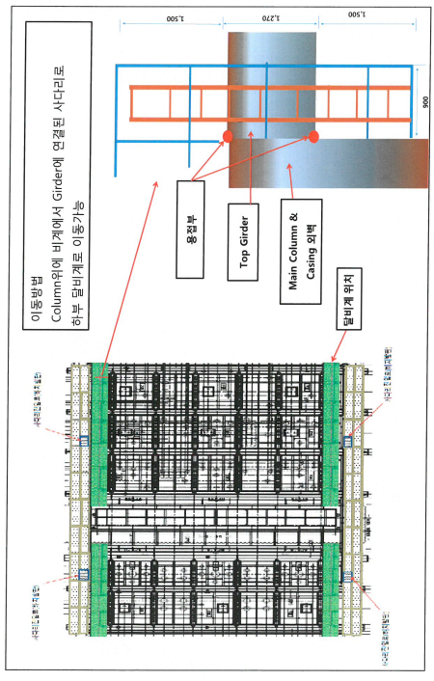 입면도

2-1. 작업계획서(밀폐공간)
양식 목록
밀 폐 공 간 작 업 계 획 서 |  |  |  | 협력사 | 공사담당 |  | 안전담당 |  | 센터장
 |  |  |  |  | 인력문제로 동일인 가능 |  | 인력문제로 동일인 가능
현장명 |  |  |  |  |  | 작업기간 |  | ~
작업 내용 |  |  |  |  |  | 작업시간
 |  |  |  |  |  | 작업위치
작업자 정보 | 역할 |  | 성명 | 밀폐교육 이수여부 | 역할 |  | 성명 |  | 밀폐교육 이수여부
 | 관리감독자 |  |  |  | 작업자
 | 안전담당자 |  |  |  | 작업자
 | 밀폐감시인 |  |  |  | 작업자
 | 작업자 |  |  |  | 작업자
안전조치 확인사항 | 1. 적합한 안전교육실시 □ Yes □ No □ 기타( ) 2. 안전작업 허가서와 밀폐공간작업 허가서 검토 □ Yes □ No □ 기타( ) 3.안전담당자 지정 및 감사인 배치 □ Yes □ No □ 기타( ) 4. 환기시설 설치 □ Yes □ No □ 기타( ) 5.산소 및 유해가스 측정기계 확보여부 □ Yes □ No □ 기타( ) 6.출입자와의 의사소통 수단 □ 음성 □ 무전기 □ 무선전화 □ 기타( ) 7. 밀폐공간 경고표지 부착 □ Yes □ No □ 기타( ) |  |  |  | 8. 개인보호구 □ 보안경 □ 방진마스크 □ 방독마스크 □ Chemical 작업복 □ 청력보호구 □ 기타( ) 9. 비상구조용 호흡기 보호구 □ 공기 공급용 실린더 □ 송기마스크 □ 기타( ) 10.비상구조용 자재 비치여부(구명줄, 들것 등) □ Yes □ No □ 기타( ) 11. 허가된 위험작업 종류 (체크된 작업만 수생할 수 있음) □ 화기작업(□ 용접 □ 절단 □ 접합 □ 기타점화) □ 전기작업 □ 연마 □ 화학세정 □ 기타( ) 12.공구 및 장비 사용 (체크된 항목만 사용 가능함) □ 손 공구 □ 공압식 공구 □ 아크 용접기 □ 토치 □ 조명기구 □ 방폭 공구 □ 기타 ( )

유해공기 측정결과 | 측정물질 | 측정농도 | 측정시간 | 측정자 | 측정물질 | 측정농도 | 측정시간 |  | 측정자

상황발생
최초발견자
(협력사 관리자)
S&I 관리자
/안전담당자
통합운영센터
(1661-8182)
 | 허용농도: 산소 19.5%이상, 탄산가스 1.5%미만, 일산화탄소 25ppm,황화수소 10ppm미만
비상 체계
준수사항 | 1. 밀폐공간에는 첨부 서식(밀폐공간)의 표지를 게시해야 한다.
 | 2. 협력업체 관리감독자는 밀폐공간에서 작업을 하는 경우 다음에 해당하는 자로 하여금 밀폐공간의 적정공기 여부를 측정하도록 해야 한다 (관리감독자, 안전관리자, 보건관리자, 안전/보건관리 전문기관, 지정측정기관)
 | 3. 복합가스농도 측정 전 배풍기 등 급기, 배기를 위한 환기설비를 설치하고 10분 이상 환기를 실시한다. 작업 중에도 환기를 지속한다.
 | 4. 작업공간의 조도를 투광등 등으로150Lux이상 확보하고, 작업공간으로의 승하강 설비를 설치한다.
 | 5 . 협력업체 관리감독자는 근로자가 밀폐공간에서 작업을 하는 동안 감시인을 지정해 밀폐공간 외부에 배치해야 한다.
 | 6. 에스앤아이 코퍼레이션 관리자는 근로자가 밀폐공간에서 작업을 하는 경우 외부의 감시인 간에 상시 연락을 취할 수 있는 설비를 설치 및 사용 가능 여부를 확인해야 한다. (핸드폰, 무전기 등)
 | 7. 작업 중 위험이 있다고 판단되면 즉시 작업을 중지한다. 비상상황 발생시 에스앤아이 코퍼레이션 담당자에게 보고한다.
 | 8. 예방조치 미비로 발생되는 사고가 없도록 시행부서에서는 필요한 조치를 철저히 할 것.

유해공기 측정결과 | 측정물질 | 측정농도 | 측정시간 | 측정자 | 측정물질 | 측정농도 | 측정시간 |  | 측정자

 | 허용농도: 산소 19.5%이상, 탄산가스 1.5%미만, 일산화탄소 25ppm,황화수소 10ppm미만

2-2. 경고표지
양식 목록
■ 밀폐공간 경고표지
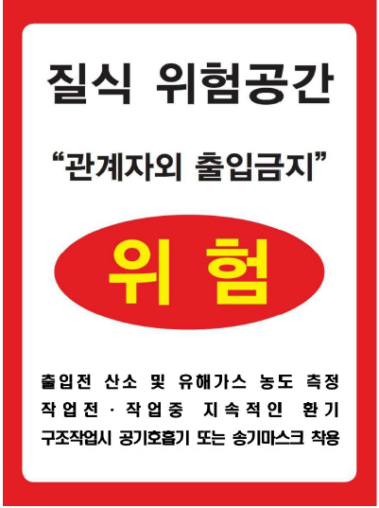

※ 가로 21cm / 세로 29.7cm 이상

3-1. 작업계획서(건설기계, 하역운반, 중량물)
양식 목록
차량계 건설기계/하역운반기계 및 중량물취급 안전작업계획서
□ 건설장비 등록증 □ 조종원 면허 □ 장비 보험등록증 □ 장비 세부 제원표 □ 달기구 제원표 □운전자 개인정보 동의서
1. 검토 및 승인
구 분 |  | 일 자 | 이 름 |  |  | 서 명
작 성 | 협력업체소장
검 토 | 시공담당자
 | 안전담당자
승 인 | 센터장
2. 작업개요
협력업체 |  |  | 관리책임자
공 사 명
작업내용 |  |  | 작업장소
작업기간 | 시작 |  | 운반경로 | 시점
 | 종료 |  |  | 종점
작업지휘자 |  |  | 작업인원(운전자포함)
신호수(유도자) |  |  | 신호방법(해당시 작성) |  | □무전기□호루라기□신호봉 등 사용
3. 인력운반 작업계획(해당시 작성)
인력운반 계획
작업시간 여부 |  | □ 일시작업 (시간당 2회 이하) | 운반 횟수
 |  | □ 계속작업 (시간당 3회 이상)
중량물 취급 권장 기준 (해당 사항에 ○표시) |  | 작업형태 | 성별 | 연령별 허용 권장기준(kg)
 |  |  |  | 18세 이하 | 19~35세 | 35~50세 | 51세 이상
 |  | 일시작업(2회/hour) | 남 | 25 | 30 | 27 | 25
 |  |  | 여 | 17 | 20 | 17 | 15
 |  | 계속작업(2회/hour) | 남 | 12 | 15 | 13 | 10
 |  |  | 여 | 8 | 10 | 8 | 5
중량물 제원 |  |  | 운반기구
품명 |  |  | 대차 | 규격
크기(L×H×W) |  |  | 체결장구 | 품명/규격
단위중량(kg) |  |  | 운반거리(m)
운반중량(kg/회) |  |  | 기타
3. 건설기계 종류 및 제원
차량계 하역운반기계 |  | □화물자동차(덤프포함), □지게차, □SKY, □시저리프트, □기타( )
차량계 건설기계 |  | □굴삭기, □항타발기, □콘크리트펌프카, □불도저, □로울러, □로우더, □어스드릴, □천공기□크렘셀
중량물 취급 건설기계 |  | □크레인, □카고, □기타( )
장비 제원
제조사/모델명 |  |  | 장비번호
보험만료일 |  |  | 검사만료일
조종원 |  |  | 후방 방호장치 설치 |  | □미적용 | □후방카메라 | □후방경보기
차체중량(ton) |  | ton | 작업반경/인양높이 |  | m/ m
중량물 취급 건설기계 | 정격하중 |  | 하역운반 기계 | 최대하중
 | 인양하중 |  |  | 인양하중
중량물 제원 (중량물 하역 및 취급 장비에 한해 작성) |  |  | 달기구 제원
품명 |  |  | 줄걸이 | 재료/규격
크기(L×H×W) |  |  |  | 정격하중
단위중량(kg) |  |  |  | 방법
운반중량(kg/회) |  |  | 체결장구 | 품명/규격
운반거리(m) |  |  |  | 정격하중
4. 안전작업계획
작업 계획 |  |  | 1) 작업장소 및 운행경로 조사 : 별지 첨부(통로표기)
 |  |  | 2) 작업내용 :
 |  |  | 3) 작업방법 :
사용 전 확인 사항 | 건설기계 각종장치 체크리스트 |  | 누수( ) / 누유( ) / 타이어( ) / 브레이크( ) / 변속레버( )
 | 안전장치 확인사항 |  | 전조등( ) / 경보장치( ) / 헤드가드( ) / 붐 전도방지 장치( ) /
 |  |  | 붐 권상드럼 역회전 방지장치( )
 | 엔진시동후 체크리스트 |  | 미압력계( ) / 수온계( ) / 경보등( ) / 누수( ) / 누유( )
안전 대책 | 작업시 유의사항 |  | 주행로( ) / 주행속도( km) /
 |  |  | 정지시, 운전자 이탈시 유의사항( )
 | 작업종료 후 정차시 유의사항
 | 수송시, 인양시 유의사항
 | 협착방지 조치(접촉방지 및 통제조치)
 | 기타 필요한 안전조치
5. 근로자 작업계획 교육확인(별지첨부 가능)
교육내용 | 작업안전수칙에 관한 사항 작업간 위험성평가에 관한사항 기타 안전보건조치에 필요한 사항 |  | 교육시간 |  | ~
 |  |  | 참석인원 |  | 명
대상자 |  | 자필로 성명 기입
조종원(인력운반시 미작성)
작업지휘자/신호수(유도자)
관련 근로자
작업장소 및 운행경로(안전통로 표시 필수)
서 식
장비 : ■
신호수 : ★
이동경로 : →
통제구역 : 〓
안전통로 : ㅡ.ㅡ

3-2. 작업계획서 건설기계 등(예시)
양식 목록
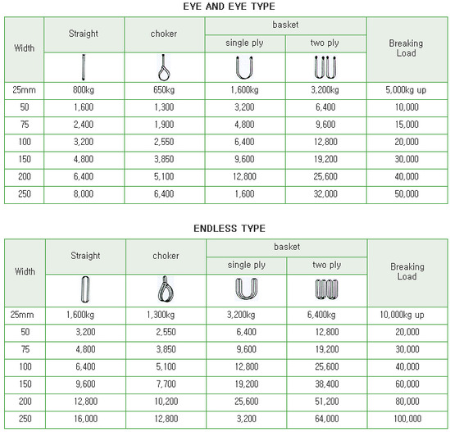
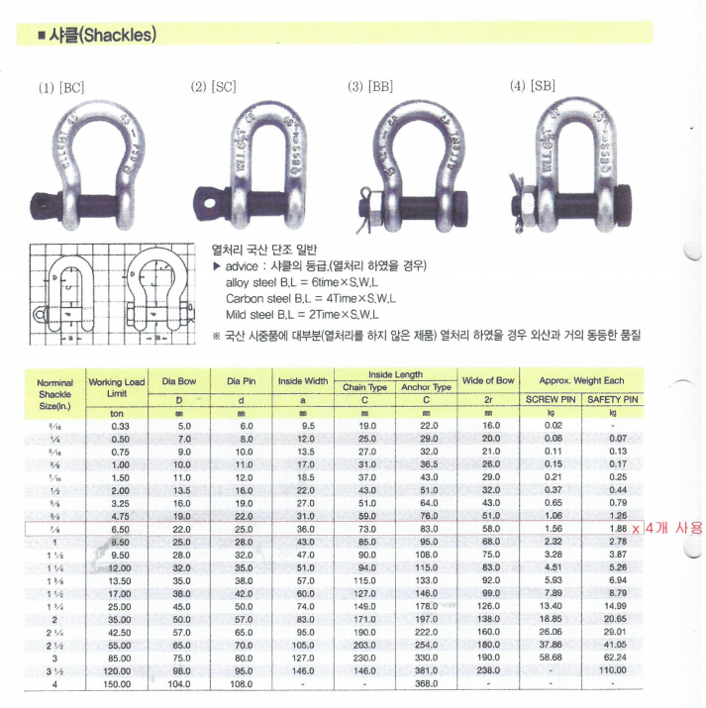
차량계 건설기계/하역운반기계 및 중량물취급 안전작업계획서
□ 건설장비 등록증 □ 조종원 면허 □ 장비 보험등록증 □ 장비 세부 제원표 □ 달기구 제원표 □운전자 개인정보 동의서
1. 검토 및 승인
구 분 |  | 일 자 | 이 름 |  |  | 서 명
작 성 | 협력업체소장 | 2017.11.11 | 홍협력 |  |  | 홍협력
검 토 | 시공담당자 | 2017.11.12 | 최시공 |  |  | 최시공
 | 안전담당자 | 2017.11.12 | 김안전 |  |  | 김안전
승 인 | 센터장 | 2017.11.12 | 박센터 |  |  | 박센터
2. 작업개요
협력업체 |  | 가나건설 | 관리책임자 |  | 박관리
공 사 명
작업내용 |  | A1동 비계 자재 운반 | 작업장소 |  | A1동 남측
작업기간 | 시작 | 2017.11.13 08:30 | 운반경로 | 시점 | A1동 남측
 | 종료 | 2017.11.16 17:00 |  | 종점 | A1동 옥상
작업지휘자 |  | 김지휘 | 작업인원(운전자포함) |  | 8명
신호수(유도자) |  | 이신호, 김신호 | 신호방법(해당시 작성) |  | □무전기□호루라기□신호봉 등 사용
3. 인력운반 작업계획(해당시 작성)
인력운반 계획
작업시간 여부 |  | □ 일시작업 (시간당 2회 이하) | 운반 횟수 |  | 10회
 |  | □ 계속작업 (시간당 3회 이상)
중량물 취급 권장 기준 (해당 사항에 ○표시) |  | 작업형태 | 성별 | 연령별 허용 권장기준(kg)
 |  |  |  | 18세 이하 | 19~35세 | 35~50세 | 51세 이상
 |  | 일시작업(2회/hour) | 남 | 25 | 30 | 27 | 25
 |  |  | 여 | 17 | 20 | 17 | 15
 |  | 계속작업(2회/hour) | 남 | 12 | 15 | 13 | 10
 |  |  | 여 | 8 | 10 | 8 | 5
중량물 제원 |  |  | 운반기구
품명 |  | 강관PIPE, 1800작업발판 | 대차 | 규격 | -
크기(L×H×W) |  | 강관 : 6m , 작업발판 : 1800*400 | 체결장구 | 품명/규격 | -
단위중량(kg) |  | 강관 : 16kg , 작업발판 : 14kg | 운반거리(m) |  | 계단 60m
운반중량(kg/회) |  | 강관:16kg/1회 , 작업발판:14kg/1회 | 기타
4. 건설기계 종류 및 제원(해당시 작성)
차량계 하역운반기계 |  | □화물자동차(덤프포함), □지게차, □SKY, □시저리프트, □기타( )
차량계 건설기계 |  | □굴삭기, □항타발기, □콘크리트펌프카, □불도저, □로울러, □로우더, □어스드릴, □천공기□크렘셀
중량물 취급 건설기계 |  | □크레인, □카고, □기타( )
장비 제원
제조사/모델명 |  | 리페르/GMK5220 | 장비번호 |  | 경북07고5941
보험만료일 |  | 2018.07.23 | 검사만료일 |  | 2018.06.29
조종원 |  | 김도균 | 후방 방호장치 설치 |  | □미적용 | □후방카메라 | □후방경보기
차체중량(ton) |  | 242 Ton | 작업반경/인양높이 |  | 26m/ 89m
중량물 취급 건설기계 | 정격하중 |  | 하역운반 기계 | 최대하중
 | 인양하중 |  |  | 인양하중
중량물 제원 (중량물 하역 및 취급 장비에 한해 작성) |  |  | 달기구 제원
품명 |  | 전기집진판 | 줄걸이 | 재료/규격 | 슬링밸트/50mm*3m
크기(L×H×W) |  | 3000*1500*3T |  | 정격하중 | 1.6Ton
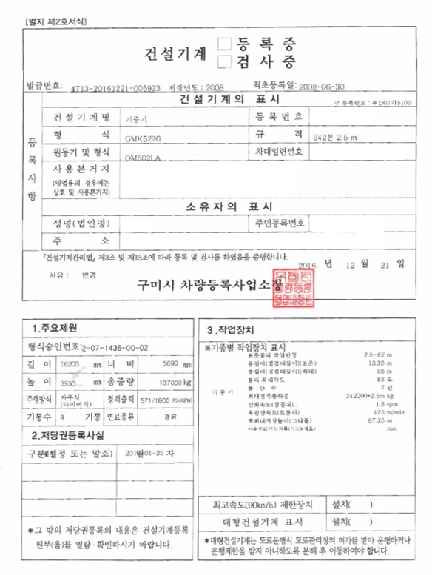
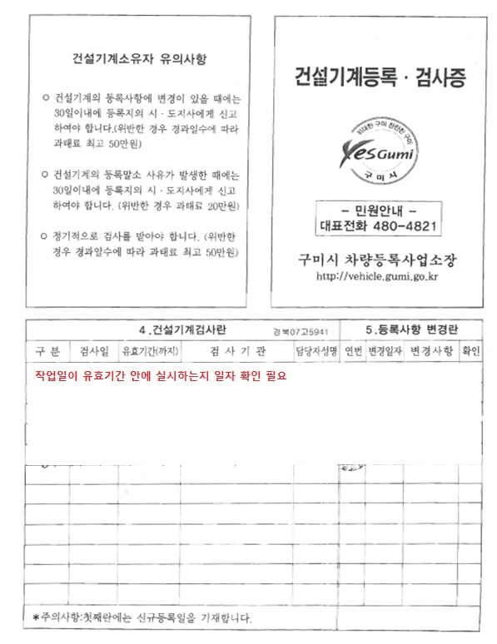
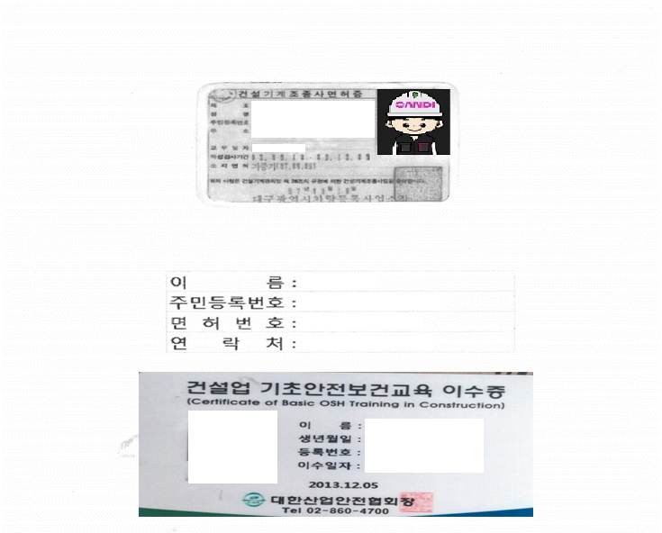
중량(kg) |  | 1.3Ton |  | 방법 | Straight / 4줄걸이
운반중량(kg/회) |  |  | 체결장구 | 품명/규격 | 샤클 / 7/8
운반거리(m) |  | 수직 82m 수평 26m |  | 정격하중 | 6.5Ton
5. 안전작업계획
작업 계획 |  |  | 1) 작업장소 및 운행경로 조사 : 별지 첨부(통로표기)
 |  |  | 2) 작업내용 : 전기집진판 분리 및 지상 하역
 |  |  | 3) 작업방법 : 줄걸이 체결 후 지상 인양
사용 전 확인 사항 | 건설기계 각종장치 체크리스트 |  | 누수( ) / 누유( ) / 타이어( ) / 브레이크( ) / 변속레버( )
 | 안전장치 확인사항 |  | 전조등( ) / 경보장치( ) / 헤드가드( ) / 붐 전도방지 장치( )
 |  |  | 붐 권상드럼 역회전 방지장치( )
 | 엔진시동후 체크리스트 |  | 미압력계( ) / 수온계( ) / 경보등( ) / 누수( ) / 누유( )
안전 대책 | 작업시 유의사항 |  | 주행로( 아스팔트 ) / 주행속도( 20km )
 |  |  | 정지시, 운전자 이탈시 유의사항( 시동 정지, Boom 최소 접을 것 )
 | 작업종료 후 정차시 유의사항 |  | 주차시 Boom 최소 접을 것, 고임목 설치
 | 수송시, 인양시 유의사항 |  | 적재시 고임목 설치 및 전도 방지 조치 , 인양시 보조로프 설치
 | 협착방지 조치(접촉방지 및 통제조치) |  | 신호수 주변 작업자 통제
 | 기타 필요한 안전조치
6. 근로자 작업계획 교육확인(별지첨부 가능)
교육내용 | 작업안전수칙에 관한 사항 작업간 위험성평가에 관한사항 기타 안전보건조치에 필요한 사항 |  | 교육시간 |  | 08:00 ~ 09:00
 |  |  | 참석인원 |  | 8명
대상자 |  | 서명(자필로 성명 기입)
조종원(인력운반시 미작성) |  | 김운전
작업지휘자/신호수(유도자) |  | 김지휘, 이신호,김신호
관련 근로자 |  | 최도비, 김도비, 박도비, 이도비, 황도비
작업장소 및 운행경로(안전통로 표시 필수)
서 식
장비 : ■
신호수 : ★
이동경로 : →
통제구역 : 〓
안전통로 : ㅡ.ㅡ
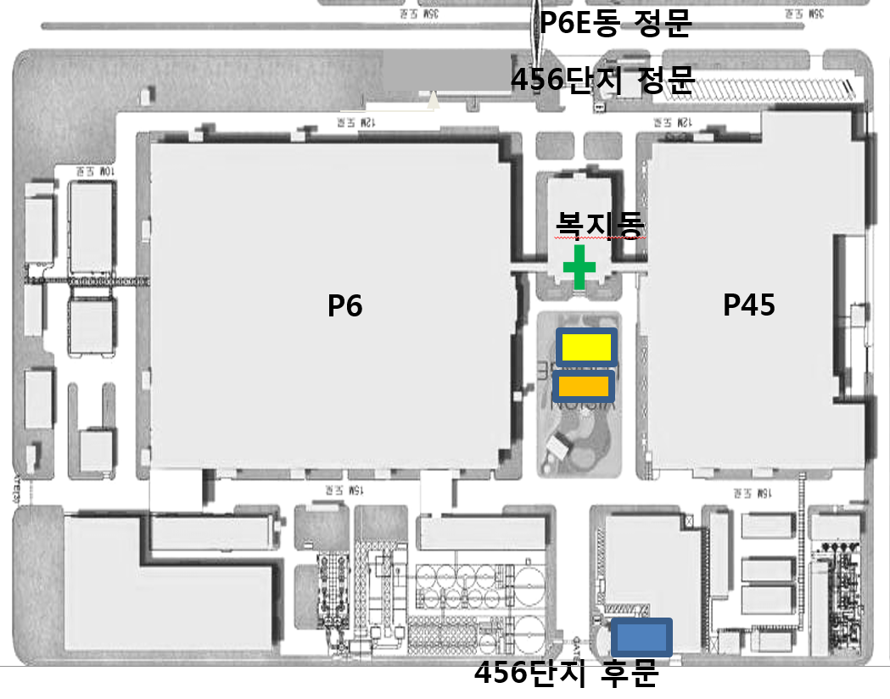 |  |  |  |  |  |  |  | 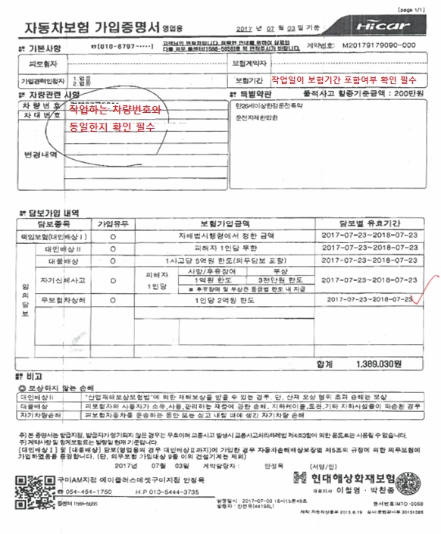

 |  |  |  |  |  |  |  |  | a

3-3. 개인정보 동의서
양식 목록
개인정보 수집·이용 및 제공 동의서 (건설기계운전자)

■ 개인정보 수집 및 이용 안내

(1) 개인정보를 제공 받는 자 ㈜에스앤아이 코퍼레이션 (2) 개인정보 수집 및 이용 목적 사업장내 건설기계반입시 해당장비의 정기검사 유무, 보헙가입상태, 운전원의 면허보유 상태 등의 안전성 확보를 위한 자격유무를 확인하기 위함 (3) 개인정보 수집 항목 1)건설기계 등록증 사본 : 성명, 생년월일, 주소, 기타사항(등록증 사본 기재사항) 2)보험가입증명서 사본 : 성명, 생년월일, 주소, 기타사항(보험증명서 사본 기재사항) 3)면허증 사본 : 성명, 생년월일, 주소, 적성검사기간, 기타사항(면허증 사본 기재사항) (4) 개인정보 보유 및 이용기간 준공 후 3년까지 (5) 개인정보 수집 및 이용과 관련하여 동의를 거부할 권리가 있으며, 동의거부 시 현장 내 근로가 불가

□ 위 개인정보 수집 및 이용에 동의합니다.

■ 고유식별정보의 수집 및 이용 안내

(1) 개인정보를 제공 받는 자 ㈜에스앤아이 코퍼레이션 (2) 고유식별 정보 수집 및 이용 목적 건설기계 운전 자격유무확인 (3) 고유식별 정보 수집 항목 면허정보 (4) 고유식별 정보 보유 및 이용기간 준공 후 3년까지 (5) 고유식별정보의 수집 및 이용과 관련하여 동의를 거부할 권리가 있으며, 동의거부 시 현장 내 근로가 불가

□ 위 개인정보 수집 및 이용에 동의합니다.

 | 날짜 :
 | 소속 :
 | 성명 : (서명)

3-4. 중량물 취급계획서 인양능력 검토(갑지)
양식 목록
크레인 등 인양능력 검토 0000운영센터 00공사

업 체 명 |  | 000건설 |  |  |  |  | 차량 번호 |  |  | 서울00고0000 |  |  |  |  | 차량 종류 |  |  | 하이드로 크레인
작업 기간 |  | 2021.10.10~2021.10.31 |  |  |  |  | 운전원 성명 |  |  | 홍갑동 |  |  |  |  | 규 격 | 220 | ton | 카운트웨이트 |  |  |  | 45 | ton
사용 장소 |  | 000운영센터 |  |  |  |  | 자격/면허 |  |  | 기중기 |  |  |  |  | 보험 기간 |  |  | 2021.01.01~2022.01.01
작업 내용 |  | 냉각탑 교체 |  |  |  |  | 신호수 성명 |  |  | 홍을동 |  |  |  |  | 검사 기간 |  |  | 2021.01.01~2022.01.01

□ 작업위치 및 해체계획도
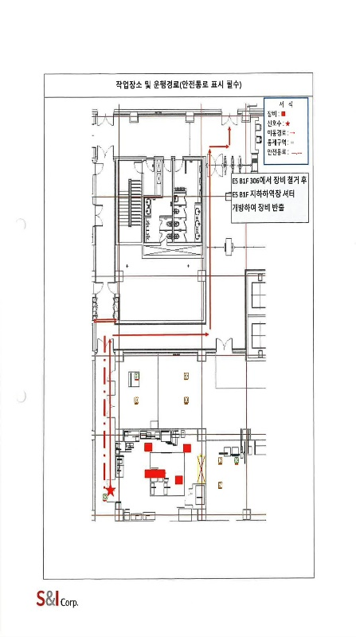

□ 크레인 인양능력 검토
중량물 |  |  |  | 크레인 |  |  |  |  |  |  |  |  | 크레인 인양능력 검토 결과
종류 |  | 무게 |  | 붐길이 |  |  | 작업반경 |  |  | 인양능력 |  |  | (회전으로 인한 20%감량 적용)
냉각탑 |  | 1.00 | ton | 40.3 |  | m | 30.0 |  | m | 12.5 |  | ton | 인양능력 |  | 10 | ton | 〉 | 1.0 |  | ton | ∴ | OK

□ 인양도구 검토
와이어로프 (2줄) |  |  |  |  |  |  |  |  |  |  |  |  | 와이어로프 검토 결과 |  |  |  |  |  |  |  | 안전계수 |  | 5
규격 |  | 파단하중 |  | 양중각도 |  | 연결고정 이음효율 |  |  | 줄걸이 본수 |  | 하중계수
 |  |  |  |  |  |  |  |  |  |  |  |  | (파단하중×연결고정이음효율×줄수)/(사용최대하중×하중계수)
18 | mm | 19.5 | ton | 60 | 도 | 92.5% |  |  | 2 |  | 1.1547 |  | 안전계수 |  | 31.24 |  | 〉 | 5.0 |  |  | ∴ | OK

와이어로프 (4줄) |  |  |  |  |  |  |  |  |  |  |  |  | 와이어로프 검토 결과 |  |  |  |  |  |  |  | 안전계수 |  | 5
규격 |  | 파단하중 |  | 양중각도 |  | 연결고정 이음효율 |  |  | 줄걸이 본수 |  | 하중계수
 |  |  |  |  |  |  |  |  |  |  |  |  | (파단하중×연결고정이음효율×줄수)/(사용최대하중×하중계수)
18 | mm | 19.5 | ton | 60 | 도 | 92.5% |  |  | 4 |  | 1.43 |  | 안전계수 |  | 50.45 |  | 〉 | 5.0 |  |  | ∴ | OK

슬링 벨트 |  |  |  |  |  |  |  |  |  |  |  |  | 슬링벨트 검토 결과 |  |  |  |  |  |  |  | 안전계수 |  | 5
규격 |  | 파단하중 |  | 양중각도 |  | 연결고정 이음효율 |  |  | 줄걸이 본수 |  | 하중계수
 |  |  |  |  |  |  |  |  |  |  |  |  | (파단하중×연결고정이음효율× 줄수) / (사용최대하중× 하중계수)
150 | mm | 9.6 | ton | 60 | 도 | 100% |  |  | 2 |  | 1.1547 |  | 안전계수 |  | 16.63 |  | 〉 | 5.0 |  |  | ∴ | OK

샤클 |  |  |  |  |  |  |  |  |  |  |  |  | 샤클 검토 결과 |  |  |  |  |  |  |  | 안전계수 |  | 3
규격 |  | 안전하중 |  | 사용 개수 |  |  | 하중계수 |  |  |  |  |  | (파단하중×개수) / (사용최대하중× 하중계수)
1-1/8 | 인치 | 9.5 | ton | 2 |  | 개 | 1.1547 |  |  |  |  |  | 안전계수 |  | 16.45 |  | 〉 | 3.0 |  |  | ∴ | OK

체 인 |  |  |  |  |  |  |  |  |  |  |  |  | 체인 검토 결과 |  |  |  |  |  |  |  | 안전계수 |  | 5
규격 |  | 파단하중 |  | 양중각도 |  | 연결고정 이음효율 |  |  | 줄걸이 본수 |  | 하중계수 |  | (파단하중×연결고정이음효율×줄수)/(사용최대하중×하중계수)
 |  |  |  |  |  |  |  |  |  |  |  |  | 체인 안전계수 |  |  | 20.8 |  | 〉 | 5.0 |  | ∴ | OK
9.5 | mm | 12 | ton | 60 | 도 | 100.0% |  |  | 2 |  | 1.1547

기타 안전하중 |  |  |  | 기타 달기구 검토 결과 |  |  |  |  |  |  |  |  | 안전계수 |  | 3
마스터링크 |  | 후크 |  | (사용최대하중+달기구 무게)/안전하중
3 | ton | 3 | ton | 마스터링크 |  |  | 4.0 | > | 3.0 | 후크 |  |  | 4.0 | > | 3.0
 |  |  |  |  |  |  | ∴ | OK |  |  |  |  | ∴ | OK

3-5. 인양능력 검토(크레인)
양식 목록
□ 크레인 용량 검토
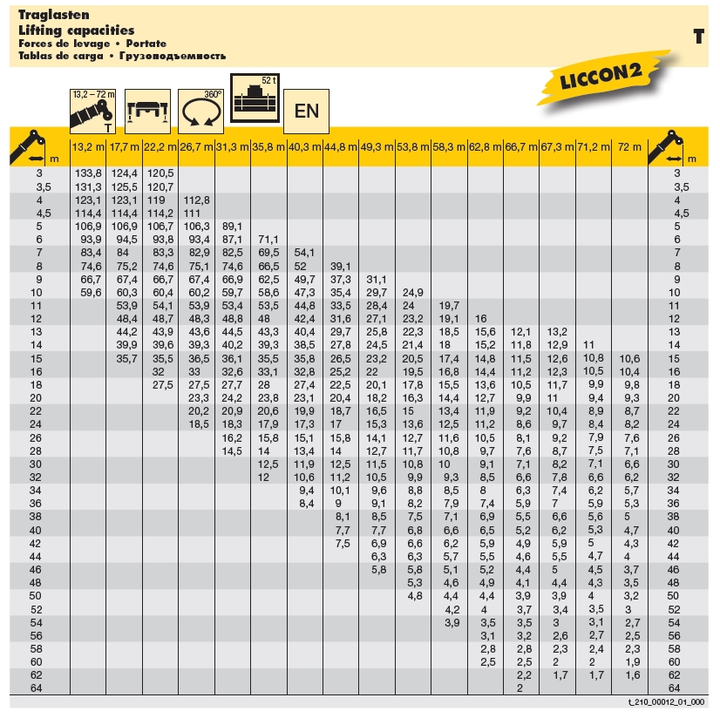

□ 크레인 인양능력 검토
중량물 |  |  | 크레인 |  |  |  |  |  | 크레인 인양능력 검토 결과
종류 | 무게 |  | 붐길이 |  | 작업반경 |  | 인양능력 |  | (회전으로 인한 20%감량 적용)
냉각탑 | 1.00 | ton | 40.3 | m | 30.0 | m | 12.5 | ton | 인양능력 | 10 | ton | 〉 | 1.0 | ton | ∴ | OK

3-6. 인양능력 검토(와이어로프)
양식 목록
□ 크레인 용량 검토
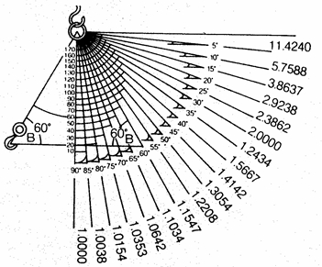

□ 크레인 인양능력 검토
중량물 |  |  |  | 크레인 |  |  |  |  |  |  |  | 크레인 인양능력 검토 결과
종류 |  | 무게 |  | 붐길이 |  |  | 작업반경 |  | 인양능력 |  |  | (회전으로 인한 20%감량 적용)
냉각탑 |  | 1.00 | ton | 40.3 |  | m | 30.0 | m | 12.5 |  | ton | 인양능력 | 10 | ton | 〉 | 1.0 | ton | ∴ | OK

□ 인양도구 검토 (와이어 로프)
와이어로프 (2줄) |  |  |  |  |  |  |  |  |  |  |  | 와이어로프 검토 결과 |  |  |  |  |  | 안전계수 |  | 5
규격 |  | 파단하중 |  | 양중각도 |  | 연결고정 이음효율 |  | 줄걸이 본수 |  | 하중계수
 |  |  |  |  |  |  |  |  |  |  |  | (파단하중×연결고정이음효율×줄수)/(사용최대하중×하중계수)
18 | mm | 19.5 | ton | 60 | 도 | 92.5% |  | 2 |  | 1.1547 |  | 안전계수 | 31.24 |  | 〉 | 5.0 |  | ∴ | OK
와이어로프 (4줄) |  |  |  |  |  |  |  |  |  |  |  | 와이어로프 검토 결과 |  |  |  |  |  | 안전계수 |  | 5
규격 |  | 파단하중 |  | 양중각도 |  | 연결고정 이음효율 |  | 줄걸이 본수 |  | 하중계수
 |  |  |  |  |  |  |  |  |  |  |  | (파단하중×연결고정이음효율×줄수)/(사용최대하중×하중계수)
18 | mm | 19.5 | ton | 60 | 도 | 92.5% |  | 4 |  | 1.43 |  | 안전계수 | 50.45 |  | 〉 | 5.0 |  | ∴ | OK

3-7. 인양능력 검토(슬링밸트)
양식 목록
□ 크레인 용량 검토

□ 크레인 인양능력 검토
중량물 |  |  |  | 크레인 |  |  |  |  |  |  |  | 크레인 인양능력 검토 결과
종류 |  | 무게 |  | 붐길이 |  |  | 작업반경 |  | 인양능력 |  |  | (회전으로 인한 20%감량 적용)
냉각탑 |  | 1.00 | ton | 40.3 |  | m | 30.0 | m | 12.5 |  | ton | 인양능력 | 10 | ton | 〉 | 1.0 | ton | ∴ | OK

□ 인양도구 검토 (슬링밸트)
슬링 벨트 |  |  |  |  |  |  |  |  |  |  |  | 슬링벨트 검토 결과 |  |  |  |  |  | 안전계수 |  | 5
규격 |  | 파단하중 |  | 양중각도 |  | 연결고정 이음효율 |  | 줄걸이 본수 |  | 하중계수
 |  |  |  |  |  |  |  |  |  |  |  | (파단하중×연결고정이음효율× 줄수) / (사용최대하중× 하중계수)
75 | mm | 4.2 | ton | 60 | 도 | 100% |  | 2 |  | 1.1547 |  | 안전계수 | 7.27 |  | 〉 | 5.0 |  | ∴ | OK

3-8. 인양능력 검토(샤클)
양식 목록
□ 크레인 용량 검토
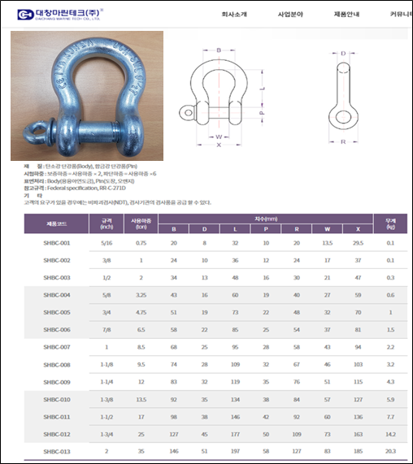

□ 크레인 인양능력 검토
중량물 |  |  |  | 크레인 |  |  |  |  |  | 크레인 인양능력 검토 결과
종류 |  | 무게 |  | 붐길이 |  | 작업반경 |  | 인양능력 |  | (회전으로 인한 20%감량 적용)
냉각탑 |  | 1.00 | ton | 40.3 | m | 30.0 | m | 12.5 | ton | 인양능력 | 10 | ton | 〉 | 1.0 | ton | ∴ | OK

□ 인양도구 검토 (슬링밸트)
샤클 |  |  |  |  |  |  |  |  |  | 샤클 검토 결과 |  |  |  |  |  | 안전계수 |  | 3
규격 |  | 안전하중 |  | 사용 개수 |  | 하중계수 |  |  |  | (파단하중×개수) / (사용최대하중× 하중계수)
1-1/8 | 인치 | 9.5 | ton | 2 | 개 | 1.1547 |  |  |  | 안전계수 | 16.45 |  | 〉 | 3.0 |  | ∴ | OK

3-9. 인양능력 검토(체인 및 기타 달기구)
양식 목록
□ 크레인 용량 검토
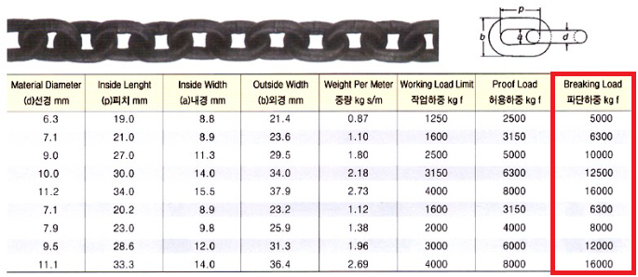

□ 크레인 인양능력 검토
중량물 |  |  |  | 크레인 |  |  |  |  |  |  |  |  | 크레인 인양능력 검토 결과
종류 |  | 무게 |  | 붐길이 |  |  | 작업반경 |  |  | 인양능력 |  |  | (회전으로 인한 20%감량 적용)
냉각탑 |  | 1.00 | ton | 40.3 |  | m | 30.0 |  | m | 12.5 |  | ton | 인양능력 |  | 10 | ton | 〉 | 1.0 |  | ton | ∴ | OK

□ 인양도구 검토 (체인 및 기타 달기구)
체 인 |  |  |  |  |  |  |  |  |  |  |  |  | 체인 검토 결과 |  |  |  |  |  |  |  | 안전계수 |  | 5
규격 |  | 파단하중 |  | 양중각도 |  | 연결고정 이음효율 |  |  | 줄걸이 본수 |  | 하중계수 |  | (파단하중×연결고정이음효율×줄수)/(사용최대하중×하중계수)
 |  |  |  |  |  |  |  |  |  |  |  |  | 체인 안전계수 |  |  | 20.8 |  | 〉 | 5.0 |  | ∴ | OK
9.5 | mm | 12 | ton | 60 | 도 | 100.0% |  |  | 2 |  | 1.1547

기타 안전하중 |  |  |  | 기타 달기구 검토 결과 |  |  |  |  |  |  |  |  | 안전계수 |  | 3
마스터링크 |  | 후크 |  | (사용최대하중+달기구 무게)/안전하중
3 | ton | 3 | ton | 마스터링크 |  |  | 4.0 | > | 3.0 | 후크 |  |  | 4.0 | > | 3.0
 |  |  |  |  |  |  | ∴ | OK |  |  |  |  | ∴ | OK

3-10. 건설기계 안전점검표
양식 목록
건설기계(크레인) 사용 전 안전점검표
 |  |  |  |  |  |  |  | 점검일자 : 20 년 월 일
회 사 명 |  |  | 장 비 명 | 규 격 | 모 델 | 등록 번호 | 사용 기간

NO | 구분 | 중 요 점 검 사 항 |  |  |  | 상 태 | 비 고
1 | 일반사항 | 운전원은 면허를 보유하고 있는가
2 |  | 건설기계 등록증상 정기검사 기간은 유효한가
3 |  | 건설기계 보험(대인,대물)에 가입 및 기간은 유효한가
4 | 장비검사 | 불법 개조 장비는 아닌가
5 |  | 권과방지장치, 브레이크, 클러치 및 운전장치의 기능은 정상작동 하는가
6 |  | 후진 경고음, 작업등, 경보기, 방향지시등, 와이퍼 등은 정상작동 하는가
7 |  | 기름이 누유되는 곳은 없는가
8 |  | 장비의 와이어로프 상태(꼬임, 부식, 변형, 단락)
9 |  | 크레인 인향 훅크의 이탈방지 핀은 설치 하였는가
10 | 작업환경 | 아웃트리거는 적정(최대)하게 설치 하였는가
11 |  | 장비 하부(아웃트리거) 지하 매설 및 지반의 지지력은 충분한가
12 |  | 운전자 및 신호수간 신호체결은 되어 있는가 |  |  |  |  | 무전기(권장) 또는 수신호
13 |  | 인양 샤클 사용시 인양물 하중에 맞게 사용하고 있는가 |  |  |  |  | 샤클(국산품,하중) 확인
14 |  | 인양로프(슬링밸트)의 인양물 하중에 맞게 사용하고 있는가 |  |  |  |  | 인양로프(검정품,하중) 확인
15 |  | 작업반경내 장애물 여부(전선, 구조물 등)
16 |  | 인양 줄걸이 작업은 적정 한가 |  |  |  |  | 인양물 2개소 이상 고정
17 |  | 장비 작업구역의 구획정리 및 교통통제 전담 신호수는 배치 하고 있는가
18 |  | 중량물 취급 계획서를 준수하여 작업 하고 있는가
19 |  | 크레인 안정성은 확보 하였는가(안전율 5 이상) |  |  |  |  | OK=1kg(인양물)/5kg(제원)
범 례 |  |  | 양 호 : ○ 불 량 : X

(점검자 의견)

점 검 자 |  |  | (인) |  | 안전관리자 | (인)

건설기계(크레인) 점검 Point
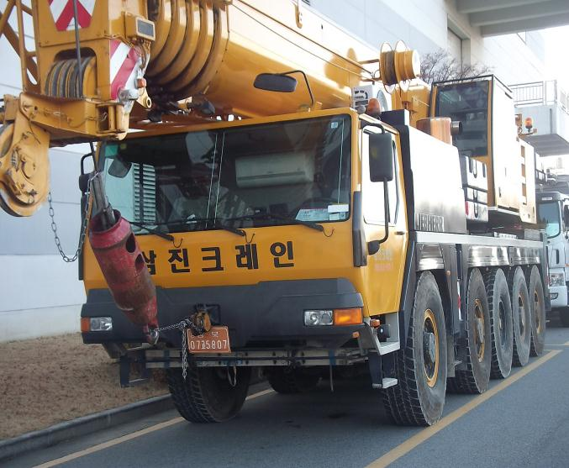
와이어로프
말림, 꼬임, 부식여부 점검
와이어로프 이탈방지 핀
권상드럼에서 와이어로프 이탈방지
장치

권과방지장치
권상시 와이어로프 또는 지브가 말려 들어가지 않도록 하는 장치

훅크 이탈방지 장치
인양로프 또는 와이어로프 결속후
작업중 이탈을 방지하는 장치

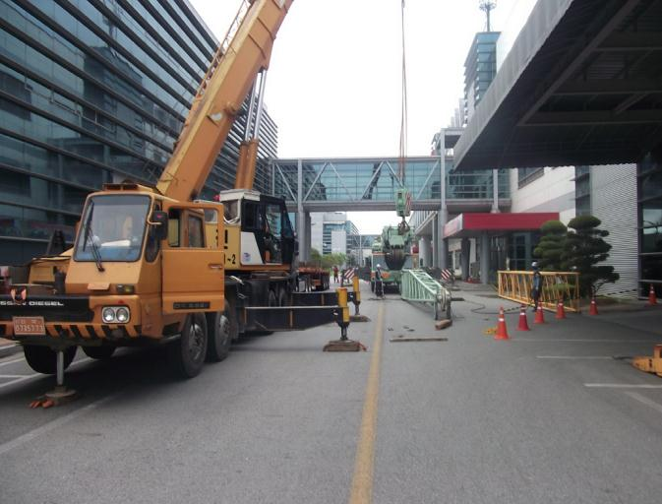
장애물 확인
붐대 회전반경내 전선, 전주, 구조물 여부 확인

슬링밸트
검정품 및 인양물 하중에 맞게 사용 여부

샤클
국산제품(KOREA 표시) 및
인양물 하중에 맞게 사용 여부

아웃트리거
① 최대로 설치 여부
② 지반침하등 지지력 확보 상태

통제
① 신호수 배치 상태
② 작업장 구획정리 상태

건설기계(고소작업차-스카이) 사용 전 안전점검표
 |  |  |  |  |  |  |  | 점검일자 : 20 년 월 일
회 사 명 |  |  | 장 비 명 | 규 격 | 모 델 | 등록 번호 | 사용 기간

NO | 구분 | 중 요 점 검 사 항 |  |  |  | 상 태 | 비 고
1 | 일반사항 | 운전원은 면허를 보유하고 있는가
2 |  | 건설기계 등록증상 정기검사 기간은 유효한가
3 |  | 건설기계 보험(대인,대물)에 가입 및 기간은 유효한가
4 | 장비검사 | 불법 개조 장비는 아닌가
5 |  | 유압장치, 브레이크, 클러치 및 운전장치의 기능은 정상작동 하는가
6 |  | 후진 경고음, 작업등, 경보기, 방향지시등, 와이퍼 등은 정상작동 하는가
7 |  | 기름이 누유되는 곳은 없는가
8 |  | 장비의 와이어로프 및 체인 상태(꼬임, 부식, 변형, 단락)
9 |  | 작업대 상부, 하부 연결부 볼트 및 고정 상태
10 | 작업환경 | 아웃트리거는 적정(최대)하게 설치 하였는가
11 |  | 장비 하부(아웃트리거) 지하 매설 및 지반의 지지력은 충분한가
12 |  | 운전자 및 신호수간 신호체결은 되어 있는가 |  |  |  |  | 무전기(권장) 또는 수신호
13 |  | 작업대에 안전밸트 부착 시설은 되어 있는가 |  |  |  |  | 로프사용시 16mm 이상
14 |  | 작업대에 적재하중은 명시 되어 있는가
15 |  | 작업대 전면 근로자 이탈방지 로프는 설치 되어 있는가 |  |  |  |  | 작업방법에 따라 협의 가능
16 |  | 작업대 탑승자의 안전밸트는 준비 되어 있는가
17 |  | 장비 작업구역의 구획정리 및 교통통제 전담 신호수는 배치 하고 있는가
18 |  | 작업장의 풍속 상태 |  |  |  |  | 순간풍속 10m/s 이하
19 |  | 작업반경내 장애물 여부(전선, 구조물 등)
범 례 |  |  | 양 호 : ○ 불 량 : X

(점검자 의견)

점 검 자 |  |  | (인) |  | 안전관리자 | (인)
건설기계(고소작업차-스카이) 점검 Point

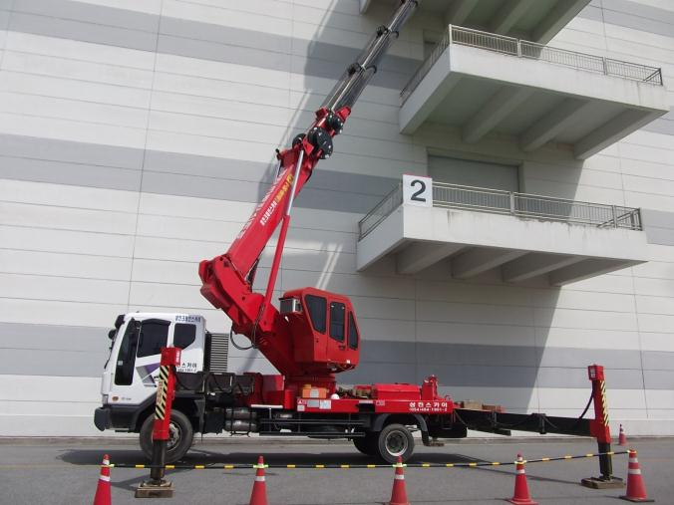
장애물 확인
붐대 회전반경내 전선, 전주, 구조물 여부 확인
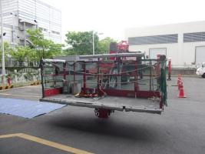

안전대 걸이 로프

전면 이탈방지 로프
작업대 상부
① 조립(볼트, 결속)상태 점검
② 안전대걸이 로프 설치(본지지대)
③ 작업대 전면 이탈방지 로프설치

작업대 하부
① 조립(볼트, 결속)상태 점검
② 유압계통 누유

통제
① 신호수 배치 상태
② 작업장 구획정리 상태

와이어로프
말림, 꼬임, 부식여부
와이어로프 고정볼트
풀림, 부식, 체결상태 확인

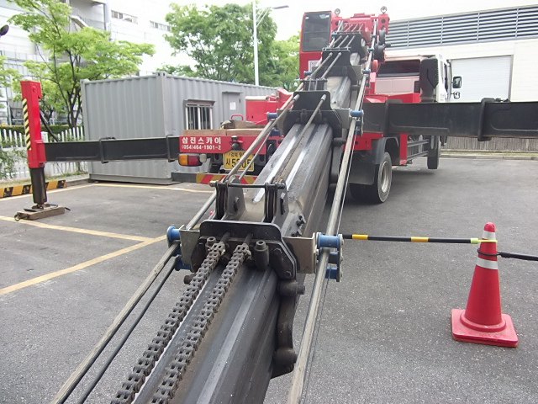

아웃트리거
① 최대로 설치 여부
② 지반침하등 지지력 확보 상태

체인
링크간 깨짐,변형,부식 여부 점검

건설기계(지게차) 사용 전 안전점검표
 |  |  |  |  |  |  |  | 점검일자 : 20 년 월 일
회 사 명 |  |  | 장 비 명 | 규 격 | 모 델 | 등록 번호 | 사용 기간

NO | 구분 | 중 요 점 검 사 항 |  |  |  | 상 태 | 비 고
1 | 일반사항 | 운전원은 면허를 보유하고 있는가
2 |  | 건설기계 등록증상 정기검사 기간은 유효한가
3 |  | 건설기계 보험(대인,대물)에 가입 및 기간은 유효한가
4 | 장비검사 | 불법 개조 장비는 아닌가
5 |  | 유압장치, 브레이크, 클러치 및 운전장치의 기능은 정상작동 하는가
6 |  | 후진 경고음, 작업등, 경보기, 방향지시등, 와이퍼 등은 정상작동 하는가
7 |  | 기름이 누유되는 곳은 없는가
8 |  | 권상용 체인의 상태 여부
9 |  | 포크 및 연장포크 고정핀 결속 상태
10 |  | 운전석內 안전밸트는 설치 되어 있는가
11 |  | 타이어의 상태 여부(마모 여부)
12 | 작업환경 | 중량물 취급 계획서를 준수하여 작업 하고 있는가
13 |  | 운행 경로의 지반의 지지력은 확보 되어 있는가
14 |  | 운행 경로상의 경사구간은 없는가 |  |  |  |  | 내리막길 운전시 후진 운행
15 |  | 작업장의 마스터 상승 높이에 대한 장애물은 없는가
16 |  | 운전자 및 신호수간 신호체결은 되어 있는가 |  |  |  |  | 작업방법에 따라 협의 가능
17 |  | 중량물 무게에 대한 제원은 확보 되어 있는가
18 |  | 장비 외부 부착물 또는 공구등의 낙하 위험은 없는가
19 |  | 장비 작업구역의 구획정리 및 교통통제 전담 신호수는 배치 하고 있는가
범 례 |  |  | 양 호 : ○ 불 량 : X

(점검자 의견)

점 검 자 |  |  | (인) |  | 안전관리자 | (인)
건설기계(지게차) 점검 Point

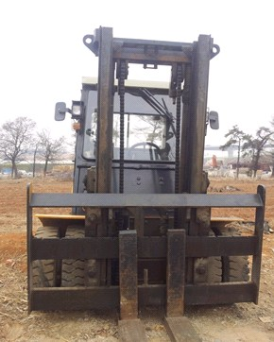
장애물
마스트 상승구간 전선, 전주, 구조물 여부 확인

권상용 체인
링크간 깨짐,변형,부식 여부 점검

포크 고정핀
고정핀 결속상태

연장포크 이탈방지핀
연장포크 이탈을 방지 하가 위한
고정핀 결속상태 점검

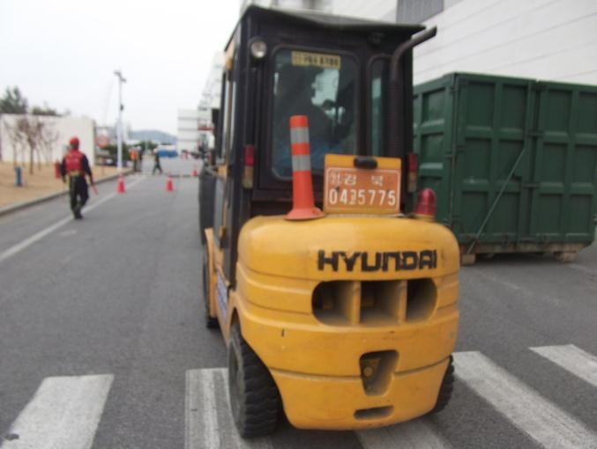
통제
① 신호수 배치 상태
② 작업장 구획정리 상태

장비 외부 불량 적재물
불필요한 공구 및 불량 적재물 적재 여부 점검

경보장치
① 경광등 작동 여부
② 후진시 경보음 작동 여부

조향장치
① 타이어 마모 상태
② 브레이크 작동 상태

건설기계(백호우) 사용 전 안전점검표
 |  |  |  |  |  |  |  | 점검일자 : 20 년 월 일
회 사 명 |  |  | 장 비 명 | 규 격 | 모 델 | 등록 번호 | 사용 기간

NO | 구분 | 중 요 점 검 사 항 |  |  |  | 상 태 | 비 고
1 | 일반사항 | 운전원은 면허를 보유하고 있는가
2 |  | 건설기계 등록증상 정기검사 기간은 유효한가
3 |  | 건설기계 보험(대인,대물)에 가입 및 기간은 유효한가
4 | 장비검사 | 불법 개조 장비는 아닌가
5 |  | 유압장치, 브레이크, 클러치 및 운전장치의 기능은 정상작동 하는가
6 |  | 후진 경고음, 작업등, 경보기, 방향지시등, 와이퍼 등은 정상작동 하는가
7 |  | 기름이 누유되는 곳은 없는가
8 |  | 유압식 버켓연결 커플러의 안전핀은 체결 되어 있는가
9 |  | 운전상 상부 헤드 가드는 설치 되어 있는가
10 |  | 운전석內 안전밸트는 설치 되어 있는가
11 |  | 타이어의 상태 여부(마모 여부)
12 | 작업환경 | 운전자 및 신호수간 신호체결은 되어 있는가
13 |  | 운행 경로의 지반의 지지력은 확보 되어 있는가
14 |  | 장비 외부 부착물 또는 공구등의 낙하 위험은 없는가
15 |  | 백호우 사용 용도(굴착)는 적정한가
16 |  | 굴착부 지하 매설물(전기, 통신, 배관)은 확인 여부
17 |  | 이동경로상 도로 파손 발생 위험은 없는가 |  |  |  |  | 무한궤도식 해당
18 |  | 작업반경내 장애물 여부(전선, 구조물 등)
19 |  | 장비 작업구역의 구획정리 및 교통통제 전담 신호수는 배치 하고 있는가
범 례 |  |  | 양 호 : ○ 불 량 : X

(점검자 의견)

점 검 자 |  |  | (인) |  | 안전관리자 | (인)
건설기계(백호우) 점검 Point

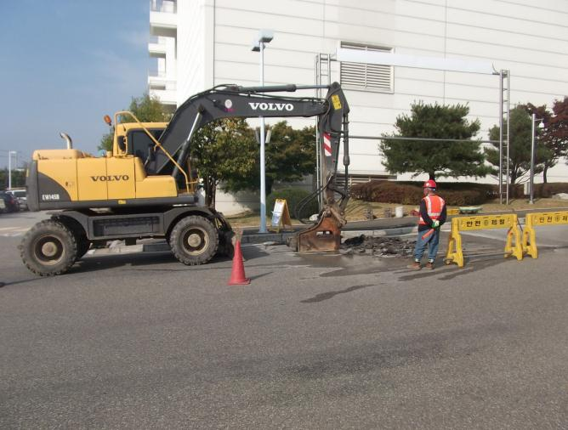
장애물 확인
붐대 회전반경내 전선, 전주, 구조물 여부 확인

경보장치
① 경광등 작동 여부 확인
② 후진시 경보음 작동 여부 확인

유압계통
유압유 누유 여부 확인

통제
① 신호수 배치 상태
② 작업장 구획정리 상태

지하매설물
통신, 전기, 배관 여부 확인

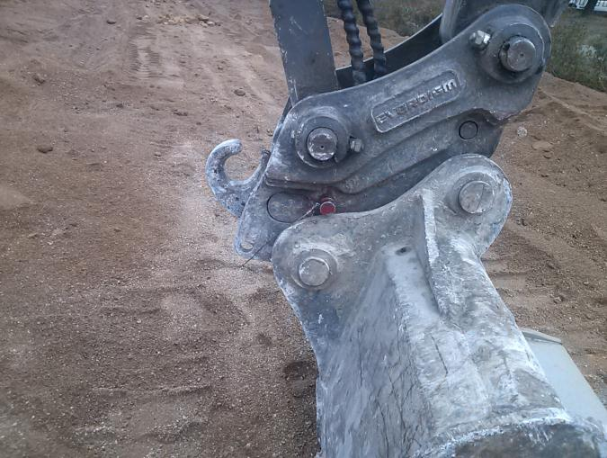
버켓 안전핀
유압식 버켓 연결 커플러 안전핀
고정상태

건설기계(펌프카) 사용 전 안전점검표
 |  |  |  |  |  |  |  | 점검일자 : 20 년 월 일
회 사 명 |  |  | 장 비 명 | 규 격 | 모 델 | 등록 번호 | 사용 기간

NO | 구분 | 중 요 점 검 사 항 |  |  |  | 상 태 | 비 고
1 | 일반사항 | 운전원은 면허를 보유하고 있는가
2 |  | 건설기계 등록증상 정기검사 기간은 유효한가
3 |  | 건설기계 보험(대인,대물)에 가입 및 기간은 유효한가
4 | 장비검사 | 불법 개조 장비는 아닌가
5 |  | 유압장치, 브레이크, 클러치 및 운전장치의 기능은 정상작동 하는가
6 |  | 후진 경고음, 작업등, 경보기, 방향지시등, 와이퍼 등은 정상작동 하는가
7 |  | 기름이 누유되는 곳은 없는가
8 |  | 배송파이프 및 클램프의 고정 상태 여부
9 |  | 비상정지장치의 정상 작동 여부
10 |  | 타이어의 상태 여부(마모 여부)
11 | 작업환경 | 아웃트리거는 적정(최대)하게 설치 하였는가
12 |  | 장비 하부(아웃트리거) 지하 매설 및 지반의 지지력은 충분한가
13 |  | 장비 외부 부착물 또는 공구등의 낙하 위험은 없는가
14 |  | 붐대와 슈트간 이탈방지 와이어로프는 설치 되어 있는가
15 |  | 레미콘 반입구 하부에는 오염방지 보양은 되어 있는가
16 |  | 레미콘 호퍼 방호울은 설치 되어 있는가
17 |  | 작업반경내 장애물 여부(전선, 구조물 등)
18 |  | 장비 작업구역의 구획정리 및 교통통제 전담 신호수는 배치 하고 있는가
범 례 |  |  | 양 호 : ○ 불 량 : X

(점검자 의견)

점 검 자 |  |  | (인) |  | 안전관리자 | (인)
건설기계(펌프카) 점검 Point

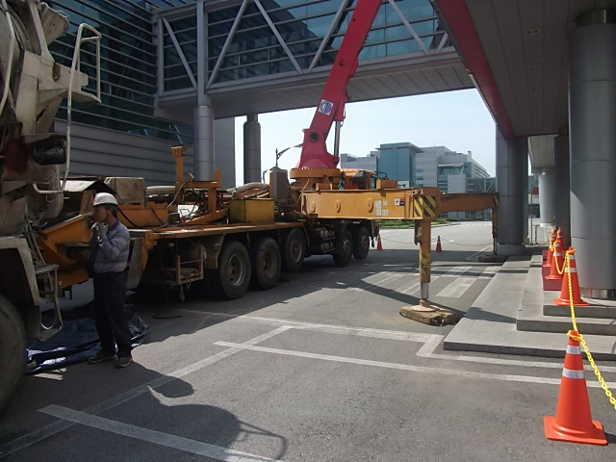
장애물 확인
붐대 회전반경내 전선, 전주, 구조물 여부 확인


레미콘 호퍼
회전 및 압축부 접근방지 방호울
설치 상태 점검

레미콘 호퍼 하부 보양
레미콘 부유물 및 레미콘 누출로 오염방지

아웃트리거
① 최대로 설치 여부
② 지반침하등 지지력 확보 상태

통제
① 신호수 배치 상태
② 작업장 구획정리 상태

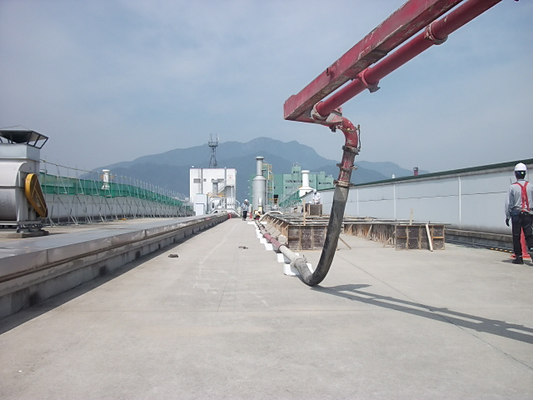
슈트 이탈방지
붐대와 슈트간 이탈방지 와이어로프 설치 확인
(레미콘 압송 충격으로 인한 슈트
이탈 발생)

건설기계 사용 전 안전점검표
 |  |  |  |  |  |  | 점검일자 : 20 년 월 일
회 사 명 |  | 장 비 명 | 규 격 | 모 델 | 등록 번호 | 사용 기간

NO | 중 요 점 검 사 항 |  |  |  | 상 태 | 비 고
1 | 운전원은 면허를 보유하고 있는가
2 | 장비의 검사유효기간 및 보험에 가입되어 있는가
3 | 건설기계 관리법을 벗어난 불법 개조 장비는 아닌가
4 | 장비의 외관 및 도색상태는 양호한가
5 | 백미러, 안전표지판, 번호판은 제대로 부착되어 있는가
6 | 후진 경고음, 작업등, 경보기, 방향지시등, 와이퍼 등은 정상작동 하는가
7 | 기름이 누유되는 곳은 없는가
8 | 장비에 소화기 및 안전장구는 비치되어 있는가
9 | 고임침목, 정비용품, 예비용품 등 휴대품은 적절하게 보유하고 있는가
10 | 장비에 적재되어 있는(배관PIPE, 그리스통 등) 물건이 작업중 낙하 위험은 없는가
11 | 운전자 및 작업자간의 연락방법 및 신호수는 적절히 배치하였는가
12 | 핸들의 진동, 유격은 정상이며 조향장치는 양호한가
13 | 브레이크의 패드상태 및 제동상태는 양호한가
14 | 운전석 계기판은 정상작동 하는가
15 | 냉각수, 엔진오일, 브레이크오일, 밧데리액, 와이퍼액 등은 충분한가
16 | 타이어의 마모상태 및 공기압은 양호한가
17 | 엔진의 소음은 없으며 배기가스 상태는 양호한가
18 | 와이어, 로프, 유압 등의 상태는 정상인가
범 례 |  | 양 호 : ○ 불 량(사용중지) : X 점검요(점검 후 사용) : △

(점검자 의견)

점 검 자 |  | (인) |  | 안전관리자 | (인)
건설기계(고소작업대-시저형) 사용 전 안전점검표
 |  |  |  |  |  |  |  | 점검일자 : 20 년 월 일
회 사 명 |  |  | 장 비 명 | 규 격 | 모 델 | 장비 번호 | 사용 기간

NO | 구분 | 중 요 점 검 사 항 |  |  |  | 상 태 | 비 고
1 | 일반사항 | 장비 조종원은 지정 되어 있는가
2 |  | 관리책임자 및 연락처는 표시 되어 있는가
3 |  | 안전인증서 및 적재하중 등 제원은 표시 되어 있는가
4 | 장비검사 | 불법 개조 장비는 아닌가
5 |  | 유압장치, 브레이크 및 운전장치의 기능은 정상작동 하는가
6 |  | 충전기 게이지 및 램프 점등 상태
7 |  | 기름이 누유되는 곳은 없는가
8 |  | 타이어 마모 및 휠볼트 조임 상태
9 |  | 시저 및 샤시 상태(파손, 변형여부)
10 | 안전장치 | 운전 경고음 및 경광등은 작동 하는가
11 |  | 작업대 상부 과상승방지장치는 설치 되어 있는가 |  |  |  |  | 최상부에서 50cm 이상
12 |  | 작업대 안전난간대는 설치 되어 있는가
13 |  | 양수 조작식 스위치는 정상 작동 하는가
14 |  | 발판 스위치는 방호덮개가 설치 되어 있는가
15 |  | 상승시 주행 제어장치는 작동 하는가
16 |  | 하부 비상정지장치는 정상 작동 하는가 |  |  |  |  | 신호수 비상정지 장치 작동법 숙지
17 | 작업환경 | 장비 작업구역의 구획정리 및 전담 신호수는 배치 하고 있는가
18 |  | 작업 경로에 개구부 및 경사면은 없는가
19 |  | 작업장의 풍속 상태 |  |  |  |  | 순간풍속 10m/s 이하
20 |  | 작업반경내 장애물 여부(전선, 구조물 등)
범 례 |  |  | 양 호 : ○ 불 량 : X

(점검자 의견)

점 검 자 |  |  | (인) |  | 안전관리자 | (인)
건설기계(고소작업대-시저형) 점검 Point

과승강방지 장치 설치 및 작동
안전난간대 최상부 부터 50cm
이상 돌출 및 감지
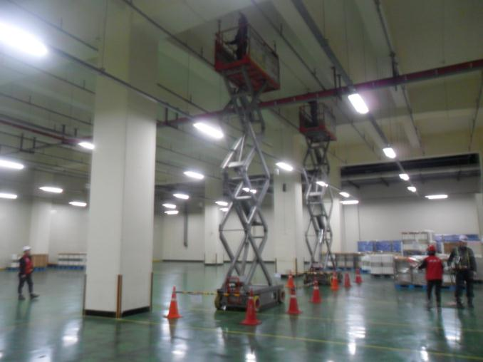


안전난간대 확인
① 안전난간대 임의 해체 여부
② 탑승구 중간 체인 결속 여부
③ 안전난간대 볼트 체결 상태

시저 및 샤시 상태
① 규열 여부
② 부식 및 파손 상태

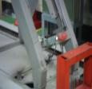
안전장치 확인
① 상승 주행 제어장치 작동 상태
② 운정중 경광등 및 경보기 작동

통제
① 신호수 배치 상태
② 작업장 구획정리 상태

조작 스위치
① 조작 스위 파손 및 정상작동
② 양수조작 여부
(작동 = 발판 + 스위치)

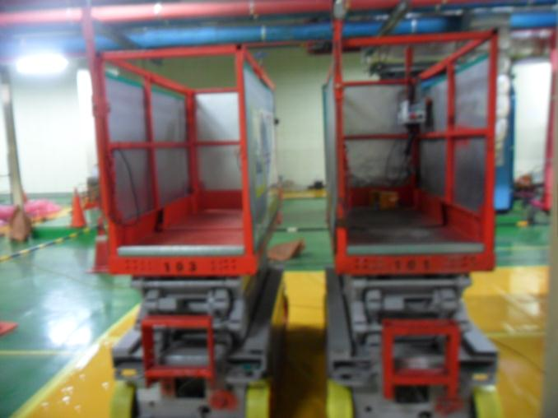

발판 스위치
① 방호덮개 여부(오작동 방지)

발끝막이 확인
① 사면에 낙하방지 발끝막이 여부

비상정지 장치
① 정상작동 여부
② 신호수 작동법 숙지 여부

건설기계(로우더) 사용 전 안전점검표
 |  |  |  |  |  |  |  | 점검일자 : 20 년 월 일
회 사 명 |  |  | 장 비 명 | 규 격 | 모 델 | 장비 번호 | 사용 기간

NO | 구분 | 중 요 점 검 사 항 |  |  |  | 상 태 | 비 고
1 | 일반사항 | 운전원은 면허를 보유하고 있는가
2 |  | 건설기계 등록증상 정기검사 기간은 유효한가
3 |  | 건설기계 보험(대인,대물)에 가입 및 기간은 유효한가
4 | 장비검사 | 불법 개조 장비는 아닌가
5 |  | 유압장치, 브레이크, 클러치 및 운전장치의 기능은 정상작동 하는가
6 |  | 후진 경고음, 작업등, 경보기, 방향지시등, 와이퍼 등은 정상작동 하는가
7 |  | 기름이 누유되는 곳은 없는가
10 | 작업환경 | 중량물 취급 계획서를 준수하여 작업 하고 있는가
11 |  | 운행 경로의 지반의 지지력은 확보 되어 있는가
12 |  | 운행 경로상의 경사구간은 없는가
13 |  | 운전자 및 관리자간 신호체결은 되어 있는가
14 |  | 장비 작업구역의 구획정리 및 교통통제 전담 신호수는 배치 하고 있는가
15 | 현장확인사항 | 버켓내부에 인원을 태우지는 않는가?
16 |  | 버켓을 이용하여 물건을 인양하지 않는가?
17 |  | 상차작업 시 적재함 외부로 낙하물이 없도록 주의하며 작업하는가?
18 |  | 작업반경 내 위험요소 및 장애물은 없는가?
19 |  | 이동 시 지면에서 버켓을 30cm 올리고 운행하는가?
20 |  | 주/정차 시 항상 버켓을 내려놓고 있는가?
범 례 |  |  | 양 호 : ○ 불 량 : X

(점검자 의견)

점 검 자 |  |  | (인) |  | 안전관리자 | (인)
건설기계(로우더) 점검 Point

헤드가드 설치여부
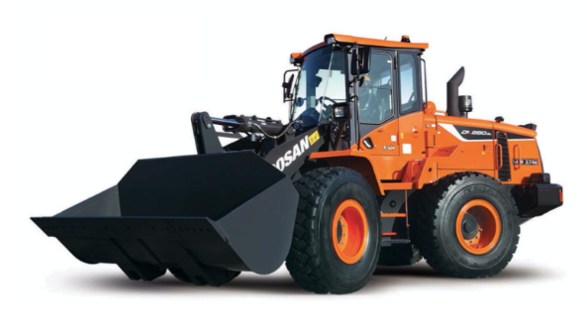

사이드 미러 설치 상태

유압장치 작동상태

타이어 마모상태

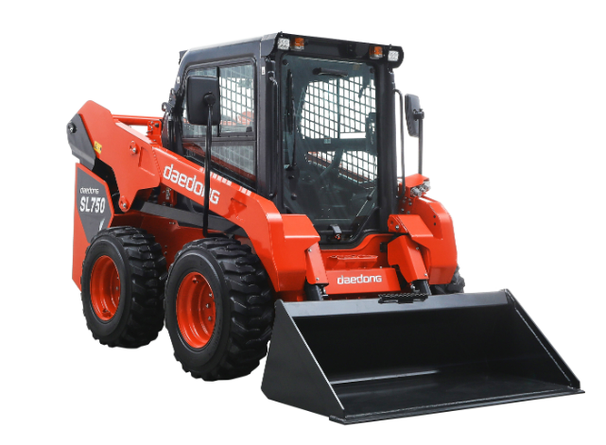

전조등 및 후미등, 후진경고음 작동

안전벨트 설치 상태

조향, 전후진, 제동장치의 점검

버켓, 포크의 고정상태

건설기계(덤프트럭) 사용 전 안전점검표
 |  |  |  |  |  |  |  | 점검일자 : 20 년 월 일
회 사 명 |  |  | 장 비 명 | 규 격 | 모 델 | 장비 번호 | 사용 기간

NO | 구분 | 중 요 점 검 사 항 |  |  |  | 상 태 | 비 고
1 | 일반사항 | 운전원은 면허를 보유하고 있는가 |  |  |  |  | 대형 1종
2 |  | 건설기계 등록증상 정기검사 기간은 유효한가
3 |  | 건설기계 보험(대인,대물)에 가입 및 기간은 유효한가
4 | 장비검사 | 불법 개조 장비는 아닌가
5 |  | 유압장치, 브레이크, 클러치 및 운전장치의 기능은 정상작동 하는가
6 |  | 후진 경고음, 작업등, 경보기, 방향지시등, 와이퍼 등은 정상작동 하는가
7 |  | 기름이 누유되는 곳은 없는가
10 | 작업환경 | 건설기계 작업 계획서를 준수하여 작업 하고 있는가
11 |  | 운행 경로의 지반의 지지력은 확보 되어 있는가
12 |  | 운행 경로상의 경사구간은 없는가
13 |  | 운전자 및 관리자간 신호체결은 되어 있는가
14 |  | 장비 작업구역의 구획정리 및 교통통제 전담 신호수는 배치 하고 있는가
15 | 현장확인사항 | 운행중 낙석, 낙토 방지덮개 설치 여부
16 |  | 주차시는 전 후륜에 고임목 등을 고여 고정하는가
17 |  | 덤프트럭 운행시 적재함을 올리고 운행하는지 여부
18 |  | 작업반경 내 위험요소 및 장애물은 없는가?
19 |  | 야간작업시 조명등 상태는 양호한가?
20 |  | 적재함 수리 점검시에는 안전블록을 설치하였는가?
범 례 |  |  | 양 호 : ○ 불 량 : X

(점검자 의견)

점 검 자 |  |  | (인) |  | 안전관리자 | (인)
건설기계(덤프트럭) 점검 Point

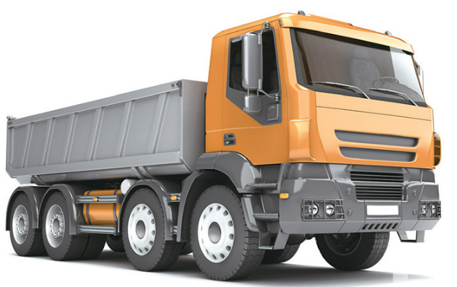

사이드 미러 설치 상태

조향, 전후진, 제동장치의 점검

전조등 작동상태

타이어 마모상태 확인

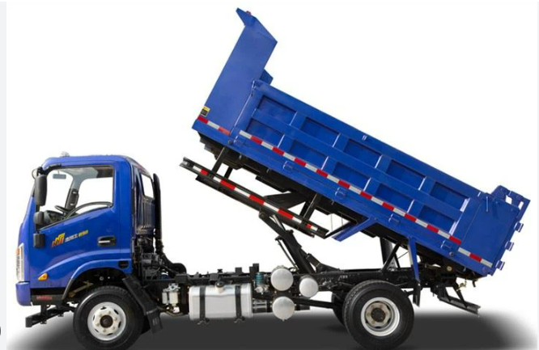

낙석, 낙토 방지 덮개 확인

적재함 수리, 점검시 안전블록 설치 유무

후미등, 후진경고음 작동

건설기계(롤러) 사용 전 안전점검표
 |  |  |  |  |  |  |  | 점검일자 : 20 년 월 일
회 사 명 |  |  | 장 비 명 | 규 격 | 모 델 | 장비 번호 | 사용 기간

NO | 중 요 점 검 사 항 |  |  |  |  | 상 태 | 비 고
1 | 운전원은 면허를 보유하고 있는가
2 | 장비의 검사유효기간 및 보험에 가입되어 있는가
3 | 작업등, 경보기, 방향지시등, 와이퍼등은 정상작동 하는가
4 | 브레이크의 패드상태 및 제동상태는 양호한가
5 | 타이어의 마모상태 및 공기압은 양호한가
6 | 백미러, 번호판은 제대로 부착되어 있는가
7 | 장비에 소화기 및 안전장구는 비치되어 있는가
10 | 건설기계 관리법을 벗어난 불법 개조장비는 아닌가
11 | 작업전 주위 환경과 전압면의 상태를 확인하고 있는가
12 | 후진시 뒤를 확인하고 있는가(후사경, 경보장치 유무)
13 | 도로 측면의 작업시 도로 외부로 전복됨을 특히 주의하고 있는가
14 | 경사지에는 주차를 금하고 있는가
15 | 도로 끝면에서의 작업시 지반상태등을 미리 감지한 후 작업에 임하고 있는가
16 | 운전자 및 작업자의 수신호 숙지상태는 양호한가
17 | 안전표지판은 제대로 부착되어 있는가
18 | 운전석에 안전밸트는 제대로 부착되어 있는가
19 | 후진 경보음은 작동 하는가
20 | 작업종료시 또는 장비 이탈시 운전원 주차브레이크를 확인한 후 시동키는 회수하고 있는가
범 례 |  |  | 양 호 : ○ 불 량 : X

(점검자 의견)

점 검 자 |  |  | (인) |  | 안전관리자 | (인)
건설기계(롤러) 점검 Point

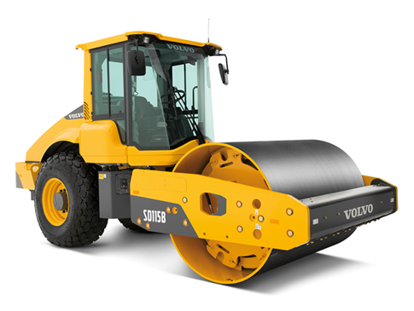
야간작업용 라이트

사이드 미러 설치 상태

경고 크락션

롤러 연결부 확인

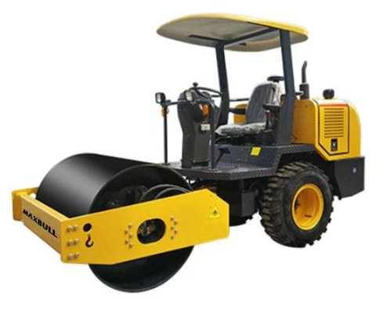

후진시 경보음

안전벨트 착용여부 확인

조향부 유압호스

타이어 마모상태 확인

3-11. 중량물 인력운반수칙
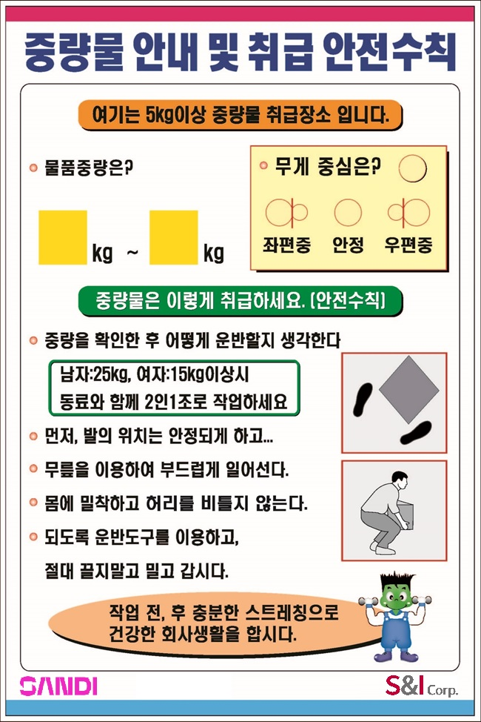
양식 목록

3-12. 중량물 취급리스트
양식 목록
※ 취급하는 중량물 종류가 2개 이상일 경우
작성하여 중량물 안내표시 옆에 부착
중량물 취급 List
 |  |  |  |  | ※ 크기 작성 불가시는 작성하지 않음
※ 중량물의 제원 |  |  |  |  | ※ 빈도 표기 방법: 일(D- 회) / 주(W- 회) / 월(M-
No. | 품명 | 크기(㎝) |  |  | 중량 | 무게 중심 |  | 빈도 | 비고
 |  | 길이 | 높이 | 폭 | (㎏) | 안정 | 편중
1
2
3
4
5
6
7
8
9
10
11
12
13
14
15
16
17
18
19
20
21
22
23
24
25
26
27
28
29
30
31
32
33
34
35

